Datos_Encuesta
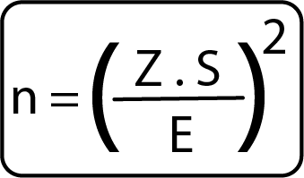
Calcular el Tamaño de la Muestra para estimar la media de una población infinita o desconocida
www.aprendizajeactivo.com.ar

Supongamos que se quiere investigar los gastos semanales de gaseosas cola por grupo familiar, se desea un nivel de confianza del 95 % y el rango va de $100 a $700. Se espera tener un error menor a $20

Z= valor de estandarización que indica el nivel de confianza
S= Desviación estándar de la muestra o estimado de la desviación estándar de la población
E= Magnitud de error aceptable, más o menos el factor de error (el rango es la mitad del intervalo de confianza total

 | NC | 0.95
 | F(z) | 0.975
 | Z= | 1.96 | n = | 96.04 | 97
 | S= | 100
 | E= | 20

